Problema 1
2 | 0 | 1 | 9 | 6 | 3 | 0 | 5 | 2 | 9
B9 | B8 | B7 | B6 | B5 | B4 | B3 | B2 | B1 | B0

Maximizar |  |  | Z: 58x+29y
 |  |  |  |  |  | Comprobación en punto (0,0.1379)
x - 4y >= -4 |  |  | r1: x - 4y >= -4 |  |  | -0.5516
2(29)x + (29)y - 4 <= 0 |  |  | r2: 58x + 29y - 4 <= 0 |  |  | -0.0009
x >=0 |  |  | r3: x >=0 |  |  | Cumple
y >=0 |  |  | r4: y >=0 |  |  | Cumple
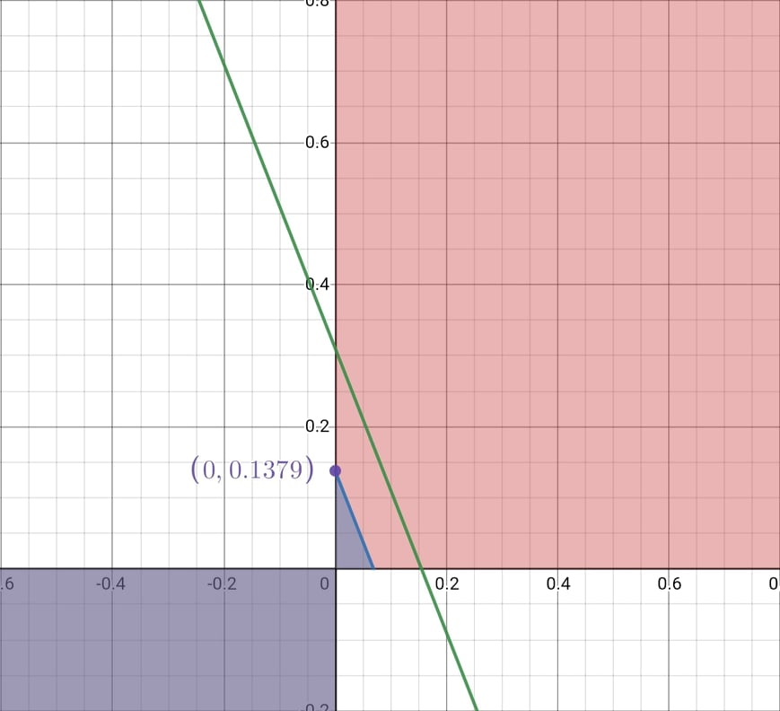

Máximo en (0,0.1379)

Problema 2
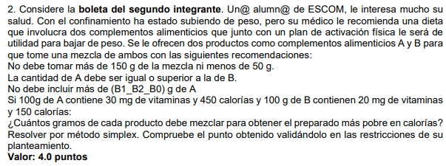
 |  |  |  |  |  |  |  |  | 2019630143

 |  |  |  |  |  |  |  |  | B1_B2_B0 | 413

Minimizar Z: Calorias |  |  | Z= 4.5A + 1.5B |  | Z= 4.5A + 1.5B |  | Z= 4.5A + 1.5B + 0h1 + 0h2 + 0h3 + 0h4 |  |  |  | A>=0
A: Cantidad de A |  |  | A + B <= 150 |  | A + B <= 150 |  | A + B + h1 = 150 |  |  |  | B>=0
B: Cantidad de B |  |  | A + B >= 50 |  | -A - B <= -50 |  | -A - B + h2 = -50
 |  |  | A >= B |  | -A <= -B |  | -A + B + h3 = 0
 |  |  | A <= 413 |  | A <= 413 |  | A + h4 = 413

Cj | 4.5 | 1.5 | 0 | 0 | 0 | 0

 | A | B | h1 | h2 | h3 | h4
h1 | 1 | 1 | 1 | 0 | 0 | 0 | 150
h2 | -1 | -1 | 0 | 1 | 0 | 0 | -50
h3 | -1 | 1 | 0 | 0 | 1 | 0 | 0
h4 | 1 | 0 | 0 | 0 | 0 | 1 | 413
Zj | 0 | 0 | 0 | 0 | 0 | 0
Cj -Zj | 4.5 | 1.5 | 0 | 0 | 0 | 0
Cociente | -4.5 | -1.5 | #DIV/0! | 0 | #DIV/0! | #DIV/0!

 | A | B | h1 | h2 | h3 | h4
h1 | 0 | 0 | 1 | 1 | 0 | 0 | 100
B | 1 | 1 | 0 | -1 | 0 | 0 | 50
h3 | -2 | 0 | 0 | 1 | 1 | 0 | -50
h4 | 1 | 0 | 0 | 0 | 0 | 1 | 413
Zj | 1.5 | 1.5 | 0 | -1.5 | 0 | 0
Cj - Zj | 3 | 0 | 0 | 1.5 | 0 | 0
Cociente | -1.5 | #DIV/0! | #DIV/0! | 1.5 | 0 | #DIV/0!

 | A | B | h1 | h2 | h3 | h4
h1 | 0 | 0 | 1 | 1 | 0 | 0 | 100
B | 0 | 1 | 0 | -0.5 | 0.5 | 0 | 25
A | 1 | 0 | 0 | -0.5 | -0.5 | 0 | 25
h4 | 0 | 0 | 0 | 0.5 | 0.5 | 1 | 388
Zj | 4.5 | 1.5 | 0 | -3 | -1.5 | 0 | 150
Cj - Zj | 0 | 0 | 0 | 3 | 1.5 | 0

Ya no hay negativos en Cj - Zj

Z | 150 |  |  | Z= 4.5A + 1.5B + 0h1 + 0h2 + 0h3 + 0h4 |  |  |  | 150
A | 25 |  |  | A + B + h1 = 150 |  |  |  | 150
B | 25 |  |  | -A - B + h2 = -50 |  |  |  | -50
h1 | 100 |  |  | -A + B + h3 = 0 |  |  |  | 0
h2 | 0 |  |  | A + h4 = 413 |  |  |  | 413
h3 | 0
h4 | 388

